体力规则
体力相关规则
 |  |  |  | 现有体力/体力上限，超过后现有体力要变色
1 | 创角初始体力为60（配置）
2 | 体力上限根据等级变化，等级提升可回复固定体力（配置）（可超过当前体力上限），已有
3 | 体力可按时间回复，每回复1点体力需要5分钟（配置），回复时间到时，如果当前体力达到或超过该等级体力上限时不回复，低于该等级上限则回复
4 | 其他获得体力，可超过体力上限 | 点击【+】弹出购买体力弹窗
5 | 购买体力规则
 | 不同的VIP等级，每日可购买不同次数的体力（配置），提升VIP等级后，当天立即提升购买次数 |  | 今日还有购买次数时弹窗
 | 每次购买的体力为120点（配置）
 | 购买体力需要消耗钻石，每日不同次数的购买体力消耗的钻石数量不同（配置）
 | 每日购买次数在0点刷新（配置）
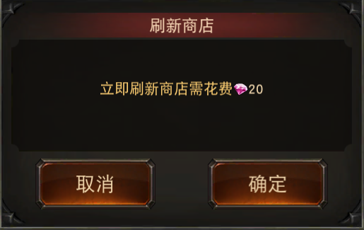

购买体力
相关配置
 |  |  |  |  | 已购买次数/角色VIP等级每日可购买次数

购买120点体力需花费
50
初始体力 | 60 |  |  |  | 这次购买需要的钻石
每1点体力回复时间（s） | 300
每次购买体力值 | 120
(今日已购买0/2)
每日刷新次数时间 | 0:00:00 |  |  |  |  | 钻石不足弹窗

vip等级 | 每日可购买体力次数
0 | 2
1 | 3
2 | 4 |  |  |  | 购买的体力数量
3 | 5
4 | 6
5 | 7 |  |  |  | 点击【确定购买】，进行判断
6 | 8 |  |  |  | 如果钻石不足购买需要的数量，则弹出钻石不足小弹窗
7 | 9
购买体力
8 | 10
9 | 11
10 | 12 |  |  |  |  |  | 前往充值链接界面
11 | 13
12 | 14
当前钻石不足，是否前往购买
13 | 15
14 | 16 |  | 今日购买次数用完时时，购买体力的界面自动变为下面的样子
15 | 17
16 | 18
17 | 19
18 | 20

每日第几次购买体力 | 需要钻石
1 | 50
2 | 50
3 | 100
购买体力
4 | 100
5 | 150
6 | 150
7 | 200
今日购买体力次数已用完
8 | 200
9 | 300
提升V等级可增加购买次数
10 | 300
11 | 300
12 | 300
13 | 300 |  |  |  | 前往VIP界面
14 | 300
15 | 300
16 | 300
17 | 300
立即前往
18 | 300
19 | 300
20 | 300

体力美术需求
1 | 主界面体力显示，现有体力/体力上限，超过后现有体力要变色 | 参考

2 | 购买体力弹窗1 | 今日还有购买次数时弹窗

购买体力

 |  |  |  | 已购买次数/角色VIP等级每日可购买次数

购买120点体力需花费
50
 |  |  |  | 这次购买需要的钻石

(今日已购买0/2)

 |  |  |  | 购买的体力数量

 |  |  |  | 点击【确定购买】，进行判断
 |  |  |  | 如果钻石不足购买需要的数量，则弹出钻石不足小弹窗

3 | 购买体力弹窗2
 |  | 今日购买次数用完时时，购买体力的界面自动变为下面的样子

购买体力

今日购买体力次数已用完

提升V等级可增加购买次数

 |  |  |  | 前往VIP界面
立即前往

4 | 钻石不足小弹窗
 |  | 钻石不足弹窗

购买体力

当前钻石不足，是否前往购买

 |  |  | 前往充值链接界面

